Sheet1
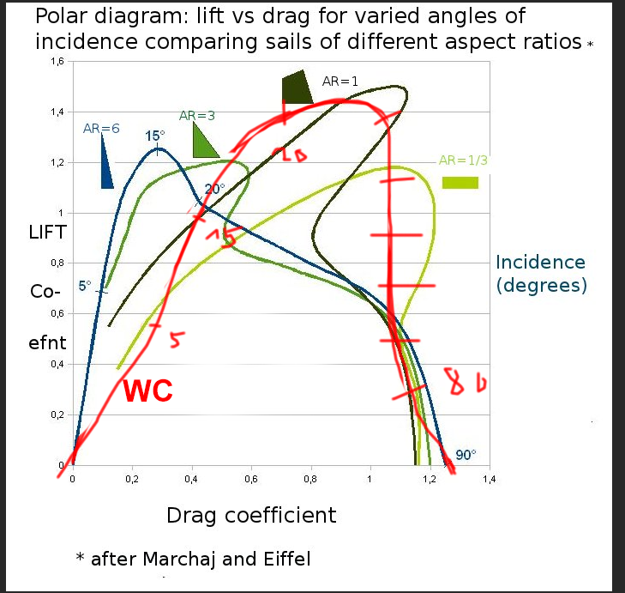
Von wikipedia polar bild
 | lift | drag | drive (sum)
0 | 0 | 0 | 0
10 | 0.8 | 0.4 | 1.2
20 | 1.4 | 0.7 | 2.1
40 | 1.15 | 1 | 2.15
50 | 1.2 | 1 | 2.2
60 | 0.9 | 0.9 | 1.8
70 | 0.6 | 1 | 1.6
80 | 0.3 | 1.1 | 1.4
90 | 0 | 1.3 | 1.3

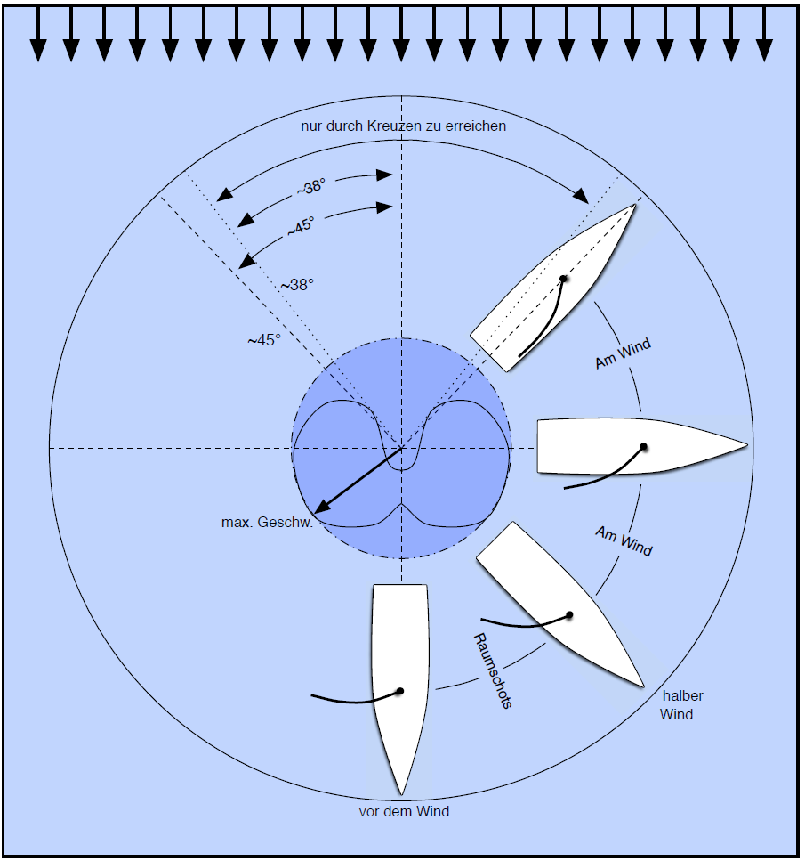
von bild da rechts>

 | max geschw
0 | -0.2
45 | 0.4
90 | 0.9
135 | 1
180 | 0.6

dritte methode: gesampled von sailsim

6kn wind von 0 grad aus

heading | max speed kn | heel degree | leeway | in in irons | segel winkel geschätzt
360 | 0 | 1 | 0 | yes | 0
345 | 0 | 1 | 0 | yes | 0
340 | 0.9 | 1 | 4 |  | 3
320 | 2.1 | 2 | 4 |  | 10
308 | 2.6 | 2 | 4
290 | 3 | 2 | 3 |  | 25
284 | 2.9 | 2 | 3
270 | 2.9 | 1 | 3
250 | 3 | 1 | 3
238 | 2.3 | 0 | 2 |  | 45
222 | 2.2 | 0 | 2
208 | 1.9 | 0 | 1
193 | 1.8 | 0 | 0
180 | 1.8 | 0 | 0 |  | 90

15kn wind von 0 grad aus

heading | max speed kn | heel degree | leeway | in in irons | segel winkel geschätzt
360 | 0 | 1 | 0 | yes | 0
330 | 3.4 | 11 | 4 |  | 1
318 | 4.6 | 13 | 4 |  | 20
309 | 5.6 | 14 | 4 |  | 25
286 | 6.1 | 12 | 3 |  | 30
268 | 6.4 | 8 | 3 |  | 33
247 | 6.7 | 4 | 2 |  | 41
238 | 5.9 | 3 | 2 |  | 45
214 | 5.2 | 1 | 1 |  | 50
180 | 4.6 | 0 | 0 |  | 90

30kn wind von 0 grad aus

heading | max speed kn | heel degree | leeway | in in irons | segel winkel geschätzt
360 | 0 | 1 | 0 | yes | 0
329 | 3.8 | 38 | 4 |  | 5
316 | 3.7 | 40 | 3 |  | 20
300 | 3.9 | 40 | 3 |  | 25
279 | 4.5 | 32 | 3 |  | 35
262 | 5.4 | 21 | 2 |  | 40
250 | 6 | 13 | 2 |  | 45
220 | 6.3 | 3 | 1 |  | 50
200 | 6.1 | 1 | 1 |  | 80
180 | 6.1 | 0 | 0 |  | 90

